상품제안서
포켓 한국의국립공원풍경 탁상달력 | 상품코드: F16681

 |  |  |  |  |  |  | 02-412-0044 | www.easy1.co.kr
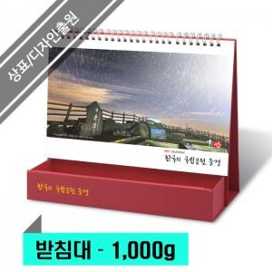

【상세/제작정보】 | ※ 박인쇄 (금/은/청/먹) 택 1 가능 / 단면인쇄 포함 / 종이봉투 포함​<div><br></div><div>※ 별도문의 : 원하는 디자인을 넣어 맞춤제작 가능</div><div>※ 계절상품으로 가격, 제작기간이 변동될 수 있으니 양해바랍니다.</div><div><br></div>

【인쇄/포장옵션】 | 금박, 은박 / 개별박스

【공급단가】 | 수량 | 100~ | 500~ | 1,000~ | 3,000~ | 5,000~
*VAT별도 | 단가 | 3,510원 | 3,380원 | 3,250원 | 3,120원 | 2,900원

【상품 URL】 | https://dev.easy1.co.kr:443/src/goods_detail.php?gdno=16681

